MOD B - TEST PROFILE
Estos Resultados se obtienen de la Hoja "Estadísticas" que se obtiene de exportar los "Performance Results " del MSA. Es importante que ajustéis el tamaño de las filas a vuestra impresora porque lo ideal es que ocupe un folio exacto para que podías tenerlo en un sitio accesible con el fin de monitorizar la estrategia

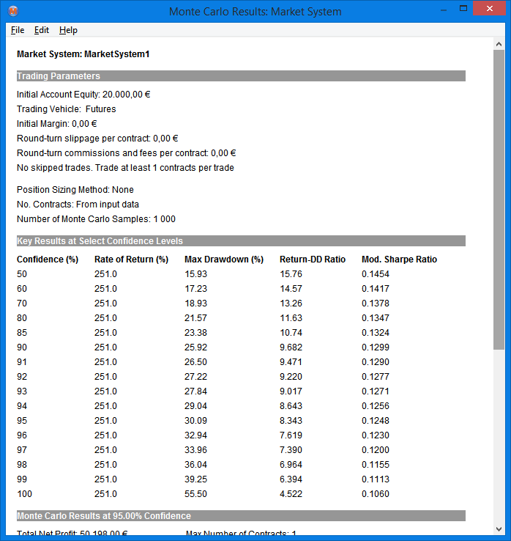
 |  |  |  |  |  |  |  |  |  | SIMULACIÓN DE MONTECARLO
TEST PROFILE

Sistema | DKTREN2016
Mercado | TF |  | Divisa | $
Periodo WF | 2008-2015 |  | Garantías | $6,000 |  | Comisiones r/t | $3
Capital Inicial | $20,000 |  | Slippage r/t | $13 |  | Round-Turn | $16

Test Profile

Resultados en su Divisa
 | Nominal | Banda sup | Banda inf | Max | Min.
Bº anual | $6,275 | $13,685 | -$1,136 | $21,064 | -$2,896
Desviacion típica anual | $7,410
Bº anual%(resp.capital) | 31.37%
Bº anual % (resp. Nominal contrato) | 8.70%

 | 2008 | 2009 | 2010 | 2011 | 2012 | 2013 | 2014 | 2015
Bº Anual | $21,064 | $2,714 | $4,622 | $12,788 | -$2,896 | $6,202 | $2,462 | $3,242

 | Medio | B.Sup | B.Inf | (+/- 2 Desv.Tipicas)
Bº Mensual | $534 | $3,686 | -$2,618
Desv.Tipica | $1,576

 | Medio | B.Sup | B.Inf | (+/- 2 Desv.Tipicas)
Bº Semanal | $197 | $1,798 | -$1,404
Desv.Tipica | $801

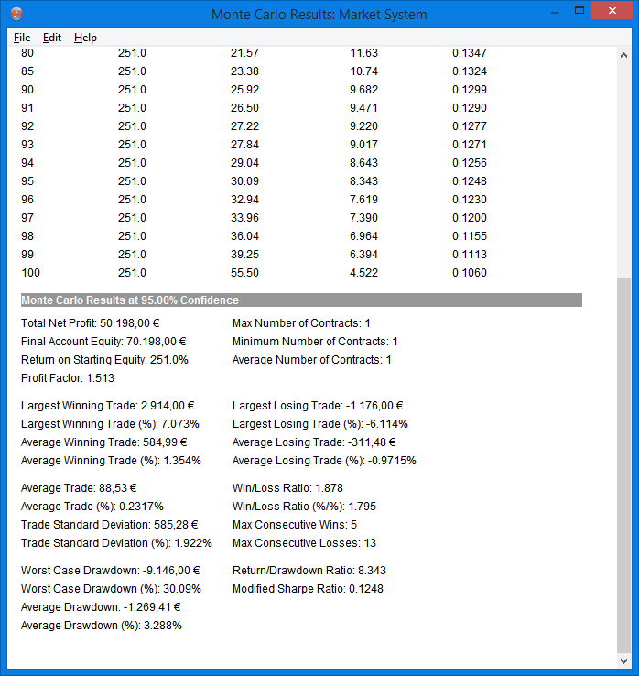
 | Medio | B.Sup | B.Inf | (+/- 2 Desv.Tipicas)
Bº Diario | $114 | $1,419 | -$1,190
Desv.Tipica | $652

Estadísticos por Negocio
 | Media | Max | Min.
Número de Negocios por Año | 70.87 | $103 | $46
Número Total Negocios | 567
Fiabilidad | 45.29 | 55.22 | 35.71

Negocio Medio | $88.53 | (Incluido Slippage y Comisiones)
Desviación típica | $585.28
Bandas de Negocio(Media+/- 3 Desv.) | 88.53 | 1,844.37 | -1,667.31

Mejor Negocio | 2,914.00
Media Negocios ganadores | 584.99
Max. Nº Negocios Ganadores Consec. | 7

Peor Negocio | -1,176.00
Media Negocios perdedores | -311.48
Max. Nº Negocios Perdedores Consec. | 9

Drawdowns
 | Media
DrawDown Medio | -$1,027.57
DrawDown Medio (en% Equity) | 2.18%
Trades en Drawdown | 103.00
Mayor Drawdown | -6,788
Mayor Drawdown (en% Equity) | 9.81%

39448 | 1244
39479 | -786
39508 | 798
39539 | 4008
39569 | 1384
39600 | 466
39630 | 1368
39661 | 1880
39692 | 6640
39722 | -768
39753 | -656
39783 | 5486
39814 | -1338
39845 | -42
39873 | -486
39904 | -534
39934 | 662
39965 | 1334
39995 | 598
40026 | -378
40057 | 2498
40087 | 306
40118 | 692
40148 | -598
40179 | 78
40210 | 1048
40238 | -626
40269 | 396
40299 | 1608
40330 | -506
40391 | 216
40422 | 770
40452 | 944
40483 | 92
40513 | 602
40544 | 1802
40575 | 548
40603 | 1530
40634 | 8
40664 | 1160
40695 | -1114
40725 | 228
40756 | -1212
40787 | 3230
40817 | 1136
40848 | 3308
40878 | 2164
40909 | -604
40940 | -1196
40969 | -332
...
 |  |  |  |  |  |  |  |  | DISTRIBUCIÓN MENSUAL DE RENTABILIDADES
 | EQUITY CURVE TRADE A TRADE
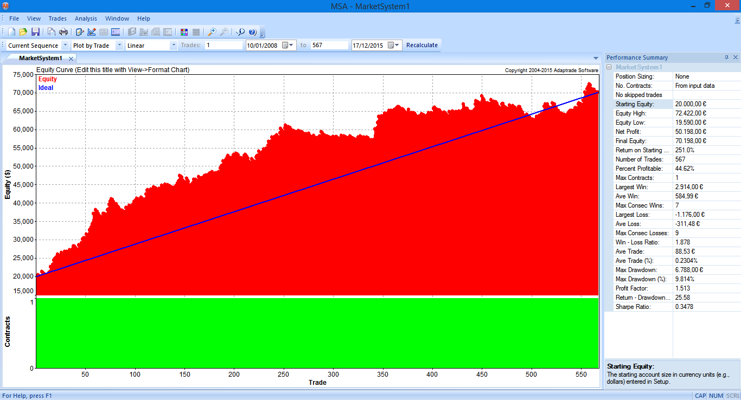

 |  |  |  |  |  |  |  |  | DISTRIBUCIÓN DE FRECUENCIAS RELATIVAS (RESULTADOS MENSUALES)
-2870 | 0.010638297872
-2077.5 | 0.010638297872
-1285 | 0.063829787234
-492.5 | 0.18085106383
300 | 0.21276595745
1092.5 | 0.23404255319
1885 | 0.15957446809
2677.5 | 0.031914893617
3470 | 0.042553191489
4262.5 | 0.021276595745
5055 | 0.010638297872
5847.5 | 0.010638297872
6640 | 0.010638297872
 |  |  |  |  |  |  |  |  | Clase | Frecuencia | Frecuencia Relativa
 |  |  |  |  |  |  |  |  | -2870 | 1 | #DIV/0!
 |  |  |  |  |  |  |  |  | -2078 | 1 | #DIV/0!
 |  |  |  |  |  |  |  |  | -1285 | 6 | #DIV/0!
 |  |  |  |  |  |  |  |  | -493 | 17 | #DIV/0!
 |  |  |  |  |  |  |  |  | 300 | 20 | #DIV/0!
 |  |  |  |  |  |  |  |  | 1093 | 22 | #DIV/0!
 |  |  |  |  |  |  |  |  | 1885 | 15 | #DIV/0!
 |  |  |  |  |  |  |  |  | 2678 | 3 | #DIV/0!
 |  |  |  |  |  |  |  |  | 3470 | 4 | #DIV/0!
 |  |  |  |  |  |  |  |  | 4263 | 2 | #DIV/0!
 |  |  |  |  |  |  |  |  | 5055 | 1 | #DIV/0!
 |  |  |  |  |  |  |  |  | 5848 | 1 | #DIV/0!
 |  |  |  |  |  |  |  |  | 6640 | 1 | #DIV/0!
 |  |  |  |  |  |  |  |  | Suma | 94 | #DIV/0!

MOD D - CONTROL ESTADISTICO SPC
 |  | HOJA DE DATOS (para gráficosde control) |  |  |  |  |  |  |  |  |  |  |  |  |  |  |  |  |  |  |  |  |  |  |  |  | Nº. Muestras |  | 25 | LSC = X + A2*R |  | A2 = | 0.577 |  | LSR = D4*R |  | D4 = | 2.114 |  |  | TABLA DE CONSTANTES |  |  |  |  | DATOS PARA LOS GRÁFICOS |  |  | TABLA 1 |  |  |  |  |  |  |  |  |  |  |  |  |  |  |  |  |  |  |  |  |  |  | TABLA 2
 |  |  |  |  |  |  |  |  |  |  |  |  |  |  |  |  |  |  |  |  |  |  |  |  |  |  | n = Obsv por muestra |  | 5 | LIC = X - A2*R |  | Sigma = R / d2 |  |  | LIR = D3*R |  | D3 = | 0.000 |  |  | n | d2 | A2 | D3 | D4 | Muestra Nº | 1 | 2 | 3 | 4 | 5 | 6 | 7 | 8 | 9 | 10 | 11 | 12 | 13 | 14 | 15 | 16 | 17 | 18 | 19 | 20 | 21 | 22 | 23 | 24 | 25 | 26 | 27 | 28 | 29 | 30 | 31 | 32 | 33 | 34 | 35 | 36 | 37 | 38 | 39 | 40 | 41 | 42 | 43 | 44 | 45 | 46 | 47 | 48 | 49 | 50
 |  | Sistema = |  | DKTrend2016 |  |  |  |  |  | MONEDA = |  | USD |  |  |  |  |  |  |  |  |  |  |  |  |  |  |  |  |  |  |  |  |  |  |  |  |  |  |  |  | 2 | 1.128 | 1.88 | 0 | 3.368 | MEDIA X | 344 | 208 | -232 | 164 | -312 | 36 | -118 | 82 | 12 | -460 | -84 | -196 | 132 | 270 | 338 | -12 | -188 | -268 | 118 | 94 | 408 | 180 | 746 | -150 | -126 | 344 | 208 | -232 | 164 | -312 | 36 | -118 | 82 | 12 | -460 | -84 | -196 | 132 | 270 | 338 | -12 | -188 | -268 | 118 | 94 | 408 | 180 | 746 | -150 | -126
 |  | Medida = |  | P/L |  | Tolerancia MAX = |  |  | 1500 |  |  | Tolerancia MIN = |  |  | -1000 |  |  | Frecuencia MEDIDA = |  |  | Trade a Trade |  |  |  |  |  | MEDIA 1 | TS = | 1500.0 | LSC = | 895.0 |  | Media de X = | 39.4 |  | LIC = | -816.1 |  | TI = | -1000.0 | 3 | 1.693 | 1.023 | 0 | 2.574 | Referencia | 39.4 | 39.44 | 39.44 | 39.44 | 39.44 | 39.44 | 39.44 | 39.44 | 39.44 | 39.44 | 39.44 | 39.44 | 39.44 | 39.44 | 39.44 | 39.44 | 39.44 | 39.44 | 39.44 | 39.44 | 39.44 | 39.44 | 39.44 | 39.44 | 39.44 | 39.4 | 39.44 | 39.44 | 39.44 | 39.44 | 39.44 | 39.44 | 39.44 | 39.44 | 39.44 | 39.44 | 39.44 | 39.44 | 39.44 | 39.44 | 39.44 | 39.44 | 39.44 | 39.44 | 39.44 | 39.44 | 39.44 | 39.44 | 39.44 | 39.44
 |  |  |  |  |  |  |  |  |  |  |  |  |  |  |  |  |  |  |  |  |  |  |  |  |  |  |  |  |  |  |  |  |  |  |  |  |  |  |  |  | 4 | 2.059 | 0.729 | 0 | 2.282 | LSC | 895.0 | 895.0 | 895.0 | 895.0 | 895.0 | 895.0 | 895.0 | 895.0 | 895.0 | 895.0 | 895.0 | 895.0 | 895.0 | 895.0 | 895.0 | 895.0 | 895.0 | 895.0 | 895.0 | 895.0 | 895.0 | 895.0 | 895.0 | 895.0 | 895.0 | 895.0 | 895.0 | 895.0 | 895.0 | 895.0 | 895.0 | 895.0 | 895.0 | 895.0 | 895.0 | 895.0 | 895.0 | 895.0 | 895.0 | 895.0 | 895.0 | 895.0 | 895.0 | 895.0 | 895.0 | 895.0 | 895.0 | 895.0 | 895.0 | 895.0
 |  |  |  |  |  |  |  |  |  |  |  |  |  |  |  |  |  |  |  |  |  |  |  |  |  |  | RECORRIDO 1 |  |  | LSR = | 3134.6 |  | R = | 1482.8 |  | LIR = | 0.1 |  |  |  | 5 | 2.326 | 0.577 | 0 | 2.114 | LSI | -816.1 | -816.1 | -816.1 | -816.1 | -816.1 | -816.1 | -816.1 | -816.1 | -816.1 | -816.1 | -816.1 | -816.1 | -816.1 | -816.1 | -816.1 | -816.1 | -816.1 | -816.1 | -816.1 | -816.1 | -816.1 | -816.1 | -816.1 | -816.1 | -816.1 | -816.1 | -816.1 | -816.1 | -816.1 | -816.1 | -816.1 | -816.1 | -816.1 | -816.1 | -816.1 | -816.1 | -816.1 | -816.1 | -816.1 | -816.1 | -816.1 | -816.1 | -816.1 | -816.1 | -816.1 | -816.1 | -816.1 | -816.1 | -816.1 | -816.1
Fecha |  |  |  |  |  |  |  |  |  |  |  |  |  |  |  |  |  |  |  |  |  |  |  |  |  |  |  |  |  |  |  |  |  |  |  |  |  |  |  |  | 6 | 2.534 | 0.483 | 0 | 2.004 | Muestra Nº | 1 | 2 | 3 | 4 | 5 | 6 | 7 | 8 | 9 | 10 | 11 | 12 | 13 | 14 | 15 | 16 | 17 | 18 | 19 | 20 | 21 | 22 | 23 | 24 | 25 | 26 | 27 | 28 | 29 | 30 | 31 | 32 | 33 | 34 | 35 | 36 | 37 | 38 | 39 | 40 | 41 | 42 | 43 | 44 | 45 | 46 | 47 | 48 | 49 | 50
Hora |  |  |  |  |  |  |  |  |  |  |  |  |  |  |  |  |  |  |  |  |  |  |  |  |  |  | MEDIA 2 | TS = | 1500.0 | LSC = | 895.0 |  | Media de X = | 39.4 |  | LIC = | -816.1 |  | TI = | -1000.0 | 7 | 2.704 | 0.419 | 0.076 | 1.924 | Recorrido | 2050 | 2780 | 1240 | 1720 | 1030 | 1990 | 650 | 1350 | 1290 | 670 | 2020 | 480 | 1150 | 1380 | 2420 | 2550 | 1630 | 550 | 1270 | 670 | 1330 | 1720 | 2230 | 1710 | 1190 | 2050 | 2780 | 1240 | 1720 | 1030 | 1990 | 650 | 1350 | 1290 | 670 | 2020 | 480 | 1150 | 1380 | 2420 | 2550 | 1630 | 550 | 1270 | 670 | 1330 | 1720 | 2230 | 1710 | 1190
Muestra Nº |  | 26 | 27 | 28 | 29 | 30 | 31 | 32 | 33 | 34 | 35 | 36 | 37 | 38 | 39 | 40 | 41 | 42 | 43 | 44 | 45 | 46 | 47 | 48 | 49 | 50 |  |  |  |  |  |  |  |  |  |  |  |  |  |  | 8 | 2.847 | 0.373 | 0.136 | 1.864 | Referencia | 1482.8 | 1482.8 | 1482.8 | 1482.8 | 1482.8 | 1482.8 | 1482.8 | 1482.8 | 1482.8 | 1482.8 | 1482.8 | 1482.8 | 1482.8 | 1482.8 | 1482.8 | 1482.8 | 1482.8 | 1482.8 | 1482.8 | 1482.8 | 1482.8 | 1482.8 | 1482.8 | 1482.8 | 1482.8 | 1482.8 | 1482.8 | 1482.8 | 1482.8 | 1482.8 | 1482.8 | 1482.8 | 1482.8 | 1482.8 | 1482.8 | 1482.8 | 1482.8 | 1482.8 | 1482.8 | 1482.8 | 1482.8 | 1482.8 | 1482.8 | 1482.8 | 1482.8 | 1482.8 | 1482.8 | 1482.8 | 1482.8 | 1482.8
Medidas | 1 | 1614 | -6 | -626 | -6 | -376 | -306 | -336 | 904 | -66 | -106 | -1156 | -146 | -106 | 704 | 1754 | -166 | 754 | -596 | 164 | 424 | 144 | 174 | 394 | 844 | 34 | RECORRIDO 2 |  |  | LSR = | 3134.6 |  | R = | 1482.8 |  | LIR = | 0.1 |  |  |  | 9 | 2.97 | 0.337 | 0.186 | 1.816 | LSR | 3134.6 | 3134.6 | 3134.6 | 3134.6 | 3134.6 | 3134.6 | 3134.6 | 3134.6 | 3134.6 | 3134.6 | 3134.6 | 3134.6 | 3134.6 | 3134.6 | 3134.6 | 3134.6 | 3134.6 | 3134.6 | 3134.6 | 3134.6 | 3134.6 | 3134.6 | 3134.6 | 3134.6 | 3134.6 | 3134.6 | 3134.6 | 3134.6 | 3134.6 | 3134.6 | 3134.6 | 3134.6 | 3134.6 | 3134.6 | 3134.6 | 3134.6 | 3134.6 | 3134.6 | 3134.6 | 3134.6 | 3134.6 | 3134.6 | 3134.6 | 3134.6 | 3134.6 | 3134.6 | 3134.6 | 3134.6 | 3134.6 | 3134.6
REALES | 2 | 864 | 104 | -336 | 1154 | 164 | -86 | 34 | -446 | -416 | -686 | 494 | -476 | 224 | -216 | 704 | -446 | -876 | -166 | -36 | 224 | 824 | -466 | 1954 | -366 | -546 |  |  |  | Nota = Si la distancia entre los límites de control de la tabla 2 es menor que la distancia entre los lim. Control de la tabla 1 se toma esta distancia respecto de la nueva media. |  |  |  |  |  |  |  |  |  |  | 10 | 3.078 | 0.308 | 0.223 | 1.777 | LIR | 0.1 | 0.1 | 0.1 | 0.1 | 0.1 | 0.1 | 0.1 | 0.1 | 0.1 | 0.1 | 0.1 | 0.1 | 0.1 | 0.1 | 0.1 | 0.1 | 0.1 | 0.1 | 0.1 | 0.1 | 0.1 | 0.1 | 0.1 | 0.1 | 0.1 | 0.1 | 0.1 | 0.1 | 0.1 | 0.1 | 0.1 | 0.1 | 0.1 | 0.1 | 0.1 | 0.1 | 0.1 | 0.1 | 0.1 | 0.1 | 0.1 | 0.1 | 0.1 | 0.1 | 0.1 | 0.1 | 0.1 | 0.1 | 0.1 | 0.1
 | 3 | -116 | 2084 | -476 | -566 | -376 | 1214 | -276 | -406 | -246 | -436 | 864 | -76 | 864 | 574 | -586 | 94 | -56 | -46 | -336 | 54 | -46 | 184 | -276 | -866 | -656
Gráfico de Medias
Gráfico de Recorridos
 | 4 | -206 | -696 | 614 | -566 | -866 | 134 | -326 | 624 | -86 | -296 | -546 | 4 | -286 | -546 | 484 | 1504 | -696 | -286 | -136 | 14 | -106 | -246 | 1084 | -176 | 534 |  |  |  |  |  |  |  |  |  |  |  |  |  |  |  |  |  |  |  |  | LSC = | 895.0 |  | Media de X = | 39.4 |  | LIC = | -816.1
 | 5 | -436 | -446 | -336 | 804 | -106 | -776 | 314 | -266 | 874 | -776 | -76 | -286 | -36 | 834 | -666 | -1046 | -66 | -246 | 934 | -246 | 1224 | 1254 | 574 | -186 | 4
MEDIA X |  | 344 | 208 | -232 | 164 | -312 | 36 | -118 | 82 | 12 | -460 | -84 | -196 | 132 | 270 | 338 | -12 | -188 | -268 | 118 | 94 | 408 | 180 | 746 | -150 | -126 |  |  |  |  |  |  |  |  |  |  |  |  |  |  |  |  |  |  |  |  | LSR = | 3134.6 |  | R = | 1482.8 |  | LIR = | 0.1
MAXIMO |  | 1614 | 2084 | 614 | 1154 | 164 | 1214 | 314 | 904 | 874 | -106 | 864 | 4 | 864 | 834 | 1754 | 1504 | 754 | -46 | 934 | 424 | 1224 | 1254 | 1954 | 844 | 534
MINIMO |  | -436 | -696 | -626 | -566 | -866 | -776 | -336 | -446 | -416 | -776 | -1156 | -476 | -286 | -546 | -666 | -1046 | -876 | -596 | -336 | -246 | -106 | -466 | -276 | -866 | -656 |  |  |  |  |  |  |  |  |  |  |  |  |  |  |  |  |  |  |  |  | LSC = | 895.0 |  | Media de X = | 39.4 |  | LIC = | -816.1
Recorrido |  | 2050 | 2780 | 1240 | 1720 | 1030 | 1990 | 650 | 1350 | 1290 | 670 | 2020 | 480 | 1150 | 1380 | 2420 | 2550 | 1630 | 550 | 1270 | 670 | 1330 | 1720 | 2230 | 1710 | 1190
OK Media |  |  |  |  |  |  |  |  |  |  |  |  |  |  |  |  |  |  |  |  |  |  |  |  |  |  |  |  |  |  |  |  |  |  |  |  |  |  |  |  |  |  |  |  |  |  | LSR = | 3134.6 |  | R = | 1482.8 |  | LIR = | 0.1
OK Recorrido |  |  |  |  |  |  |  |  |  |  |  |  |  |  |  |  |  |  |  |  |  |  |  |  |  |  |  |  |  |  |  |  |  |  |  |  |  |  |  |  |  |  |  |  |  |  | Nota = Si la distancia entre los límites de control de la tabla 2 es menor que la distancia entre los lim. Control de la tabla 1 se toma esta distancia respecto de la nueva media.

 |  |  | X = | 39.44 |  |  |  | R = | 1482.8

Fecha |  | 2014-05-12 16:00:00 | 2014-06-02 16:00:00 | 2014-06-16 16:30:00 | 2014-06-26 21:30:00 | 2014-07-21 16:00:00 | 2014-07-30 16:00:00 | 2014-08-05 20:00:00 | 2014-09-04 19:45:00 | 2014-09-11 20:45:00 | 2014-09-29 16:00:00 | 2014-10-14 18:00:00 | 2014-11-05 16:00:00 | 2014-11-18 21:15:00 | 2014-12-08 18:45:00 | 2014-12-17 18:00:00 | 2015-01-20 16:15:00 | 2015-03-30 16:00:00 | 2015-04-14 16:30:00 | 2015-04-29 16:00:00 | 2015-05-26 16:00:00 | 2015-06-09 21:15:00 | 2015-07-21 17:00:00 | 2015-08-13 21:45:00 | 2015-10-21 16:45:00 | 2015-11-10 21:00:00
Hora
Muestra Nº |  | 1 | 2 | 3 | 4 | 5 | 6 | 7 | 8 | 9 | 10 | 11 | 12 | 13 | 14 | 15 | 16 | 17 | 18 | 19 | 20 | 21 | 22 | 23 | 24 | 25
Medidas | 1 | 1614 | -6 | -626 | -6 | -376 | -306 | -336 | 904 | -66 | -106 | -1156 | -146 | -106 | 704 | 1754 | -166 | 754 | -596 | 164 | 424 | 144 | 174 | 394 | 844 | 34
OUT of SAMPLE | 2 | 864 | 104 | -336 | 1154 | 164 | -86 | 34 | -446 | -416 | -686 | 494 | -476 | 224 | -216 | 704 | -446 | -876 | -166 | -36 | 224 | 824 | -466 | 1954 | -366 | -546
 | 3 | -116 | 2084 | -476 | -566 | -376 | 1214 | -276 | -406 | -246 | -436 | 864 | -76 | 864 | 574 | -586 | 94 | -56 | -46 | -336 | 54 | -46 | 184 | -276 | -866 | -656
 | 4 | -206 | -696 | 614 | -566 | -866 | 134 | -326 | 624 | -86 | -296 | -546 | 4 | -286 | -546 | 484 | 1504 | -696 | -286 | -136 | 14 | -106 | -246 | 1084 | -176 | 534
 | 5 | -436 | -446 | -336 | 804 | -106 | -776 | 314 | -266 | 874 | -776 | -76 | -286 | -36 | 834 | -666 | -1046 | -66 | -246 | 934 | -246 | 1224 | 1254 | 574 | -186 | 4
MEDIA X |  | 344 | 208 | -232 | 164 | -312 | 36 | -118 | 82 | 12 | -460 | -84 | -196 | 132 | 270 | 338 | -12 | -188 | -268 | 118 | 94 | 408 | 180 | 746 | -150 | -126
MAXIMO |  | 1614 | 2084 | 614 | 1154 | 164 | 1214 | 314 | 904 | 874 | -106 | 864 | 4 | 864 | 834 | 1754 | 1504 | 754 | -46 | 934 | 424 | 1224 | 1254 | 1954 | 844 | 534
MINIMO |  | -436 | -696 | -626 | -566 | -866 | -776 | -336 | -446 | -416 | -776 | -1156 | -476 | -286 | -546 | -666 | -1046 | -876 | -596 | -336 | -246 | -106 | -466 | -276 | -866 | -656
Recorrido |  | 2050 | 2780 | 1240 | 1720 | 1030 | 1990 | 650 | 1350 | 1290 | 670 | 2020 | 480 | 1150 | 1380 | 2420 | 2550 | 1630 | 550 | 1270 | 670 | 1330 | 1720 | 2230 | 1710 | 1190
OK Media
OK Recorrido

 |  |  | X = | 39.44 |  |  |  | R = | 1482.8

